Лист1
ID ошибки | Заголовок ошибки | Шаги воспроизведения | Фактический результат | Ожидаемый результат | Окружение | Вложения | Тип ошибки | Приоритетность(1, 2, 3) | Дата обнаружения | Статус
1 | Названия полей не выровнены слева | 1)Запустить приложение; 2)Обратить внимание на расположение названия полей | Названия полей находятся на разных уровнях | Названия полей должны быть выровнены | Тестовая среда |  | Визуальная ошибка | 3 | 2025-04-10 | Исправлено
2 | Значок лупы не соответсвует размеры поискового поля | 1)Запустить приложение; 2)Обратить внимание на значок лупы | Значок лупы выходит за пределы поискового поля | Размер значка лупы должен соответствовать размерам поискового поля | Тестовая среда |  | Визуальная ошибка | 3 | 2025-04-10 | Исправлено
3 | Нет двоеточий рядом с названиями полей | 1)Запустить приложение; 2)Обратить внимание на название полей | Отсутствуют двоеточия рядом с названиями полей | Должны быть двоеточия | Тестовая среда |  | Визуальная ошибка | 3 | 2025-04-10 | Исправлено
4 | Отсутствие лимита на количество символов в полях для ввода названия, описания и участников события | 1)Запустить приложение; 2)Нажать на кнопку "Добавить", расположенный слева внизу окна списка конференций; 3)Попробовать ввести большое количество символов в полях для ввода с названиями "Название", "Описание" и "Участники"; 4)Обратить внимание на отсутствие лимита вводимых символов | Пользователь может вводить неограниченное количество символов | Количество вводимых символов должно быть ограничено | Тестовая среда |  | Логическая ошибка | 2 | 2025-04-10 | Исправлено
5 | Задний фрейм полей при расширении основной формы не растягивается | 1)Запустить приложение; 2)Расширить форму; 3)Обнаружить, что фрейм формы не растягивается вертикально | Задний фрейм остается в исходном положении по вертикали | Задний фрейм должен растянуться равномерно | Тестовая среда | 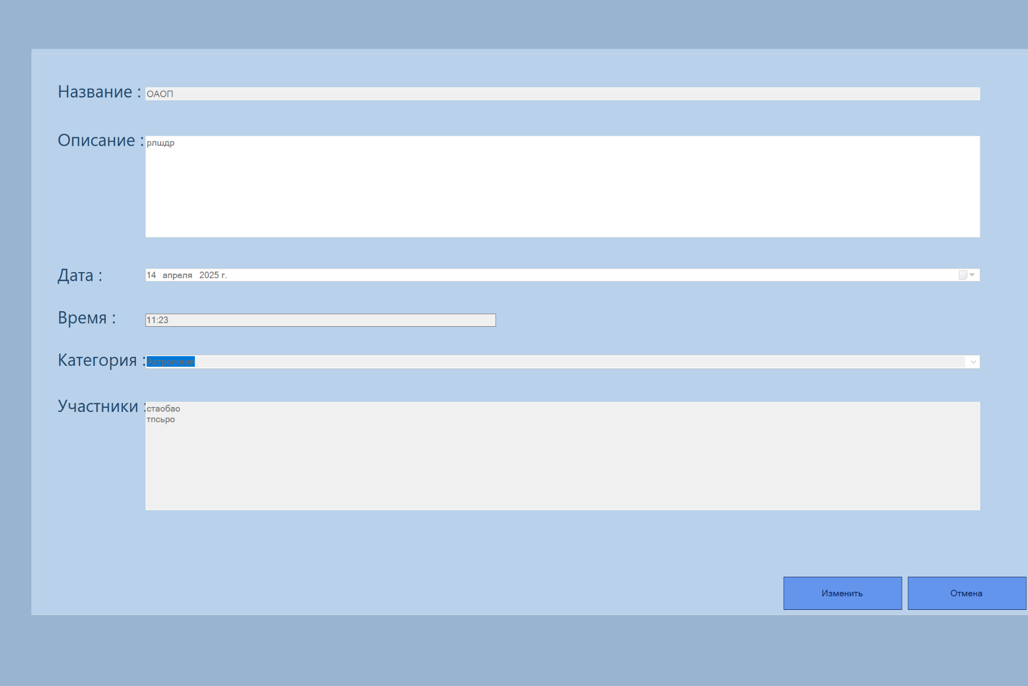 | Визуальная ошибка | 3 | 2025-04-12 | Отправлено на доработку
6 | Можно поставить прошедшую дату | 1)Запустить приложение; 2)Нажать на кнопку "Добавить"; 3)Попробовать ввести дату в прошеднем времени; 4)Увидеть, что событие добавляется вне зависимости от прошедшего времени | Событие добавляется, даже если указанная дата уже прошла | Должен выводиться MessageBox с исключением | Тестовая среда |  | Логическая ошибка | 2 | 2025-04-13 | Исправлено
7 | Поле заполнения времени не растягивается при расширении экрана | 1)Запустить приложение; 2)Расширить форму; 3)Обратить внимание на поле ввода/просмотра времени и обнаружить, что оно не растягивается при расширении формы | Поле ввода/просмотра времени остается неизменным | Поле ввода/просмотра времени должно растягиваться вдоль расширенной формы | Тестовая среда |  | Визуальная ошибка | 3 | 2025-04-13 | Отправлено на доработку
8 | Фрейм редактора, на котором находятся поля для заполнения, расположен не симметрично | 1)Запустить приложение; 2)Нажать на кнопку "Добавить"; 3)Обратить внимание на расположение фрейма с полями для заполнения | Фрейм с полями для заполнения смещён вправо | Фрейм с полями для заполнения должен располагаться левее | Тестовая среда | 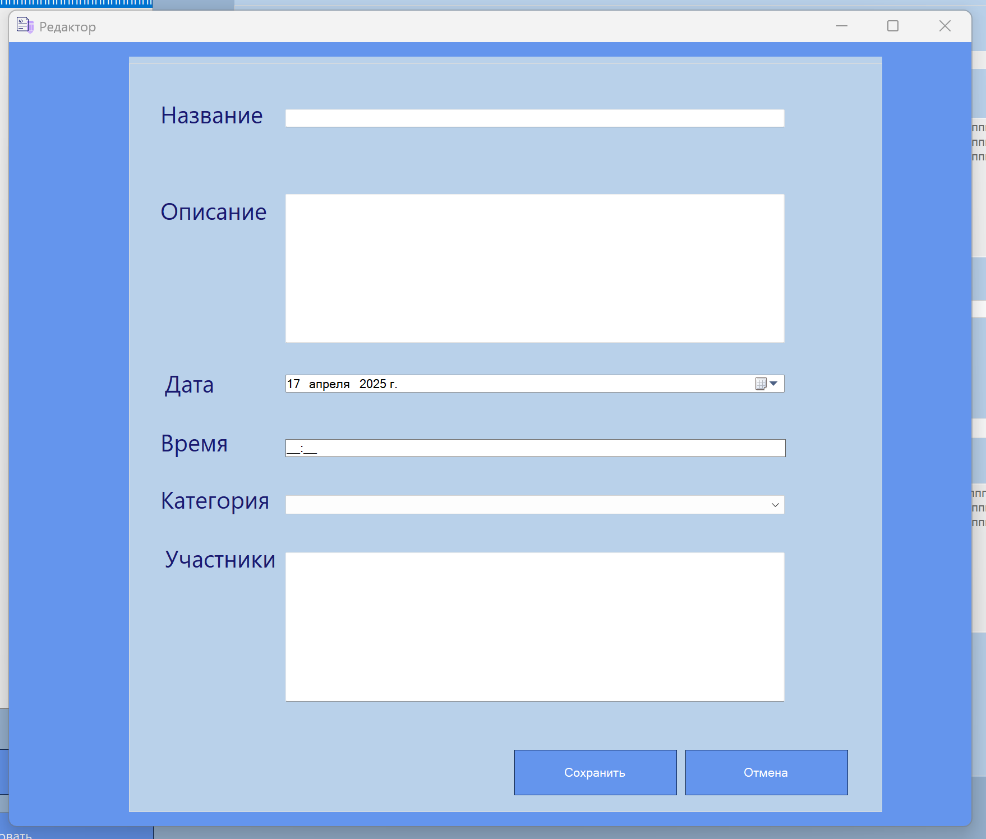 | Визуальная ошибка | 3 | 2025-04-13 | Отправлено на доработку
9 | Можно сохранять событие с пустыми полями | 1)Запустить приложение; 2)Нажать на кнопку "Добавить"; 3)Нажать на кнопку "Сохранить", не вводя значений; 4)Обнаружить, что событие сохранилось, несмотря на незаполненные поля | Событие сохраняется, даже если поля не заполнены | Должен выводиться MessageBox с сообщением о том, что поля пустые | Тестовая среда | 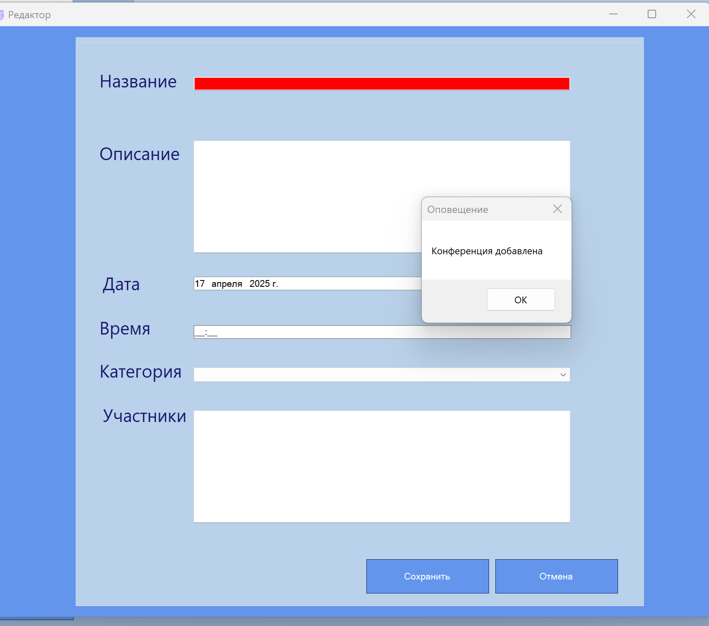 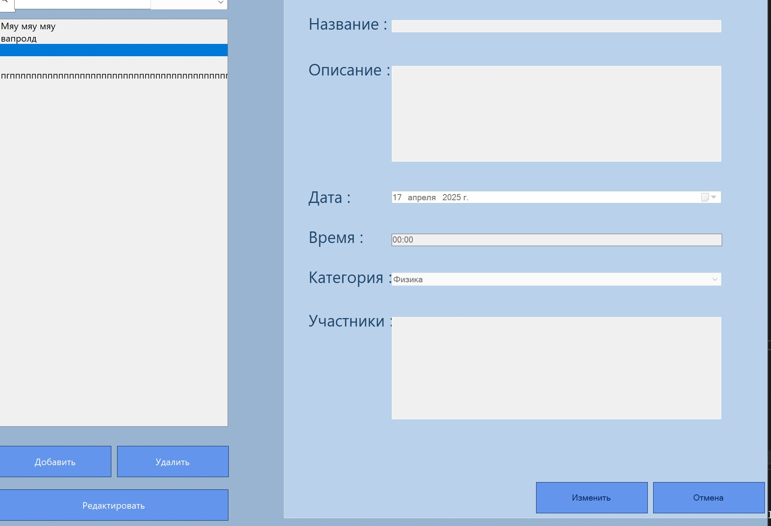 | Логическая ошибка | 1 | 2025-04-13 | Отправлено на доработку
10 | Лишние пробелы перед двоеточиями | 1)Запустить приложение; 2)Обратить внимание на названия полей; 3)Обнаружить, что есть лишние пробелы | Перед двоеточиями есть пробелы | Пробелы должны отсутствовать | Тестовая среда |  | Визуальная ошибка | 3 | 2025-04-17 | Отправлено на доработку
11 | Фрейм с полями для заполнения / просмотра основной формы прижат к правому краю | 1)Запустить приложение; 2)Обратить внимание на фрейм с полями для заполнения / просмотра; 3)Обнаружить, что он прижат к правому краю формы | Фрейм прижат к правому краю формы | Фрейм должен находиться левее отдельно от правого края | Тестовая среда | 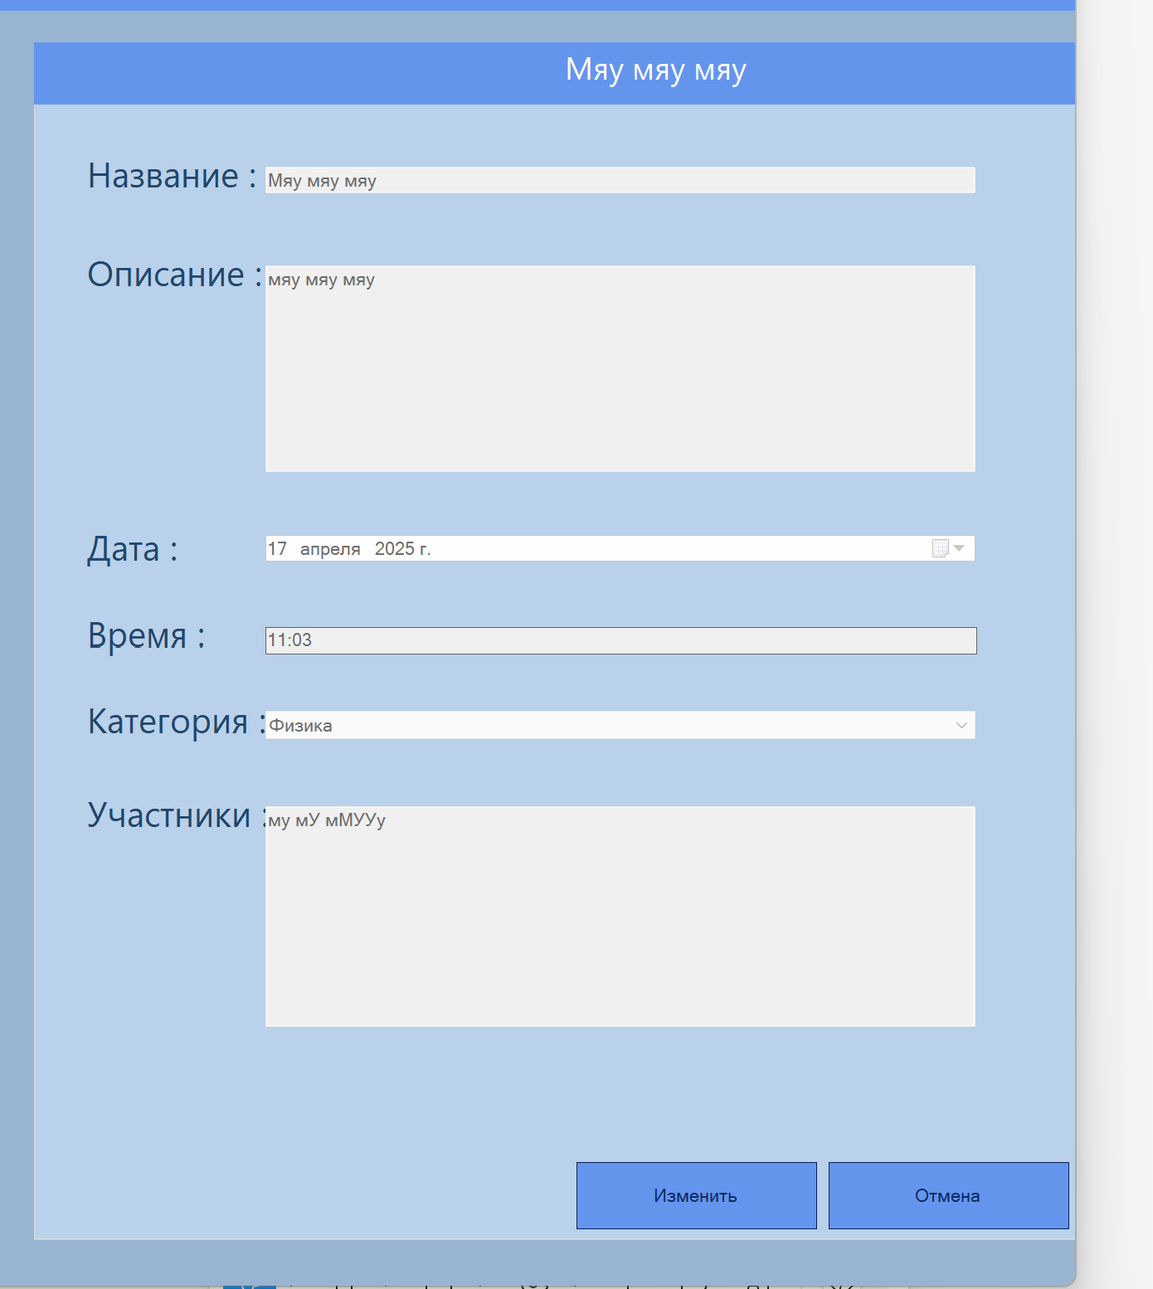 | Визуальная ошибка | 3 | 2025-04-17 | Отправлено на доработку
12 | Неправильное расположение кнопок "Изменить" и "Отмена" в основной форме, не соответсвует макету | 1)Запустить приложение; 2)Обратить внимание на расположение кнопок "Изменить" и "Отмена" в основной форме; 3)Обнаружить, что кнопки расположены не на одном уровне с полями для заполнения/просмотра | Кнопки расположены правее, чем нужно | Кнопки должны располагаться на одном уровне с полями для заполнения | Тестовая среда | 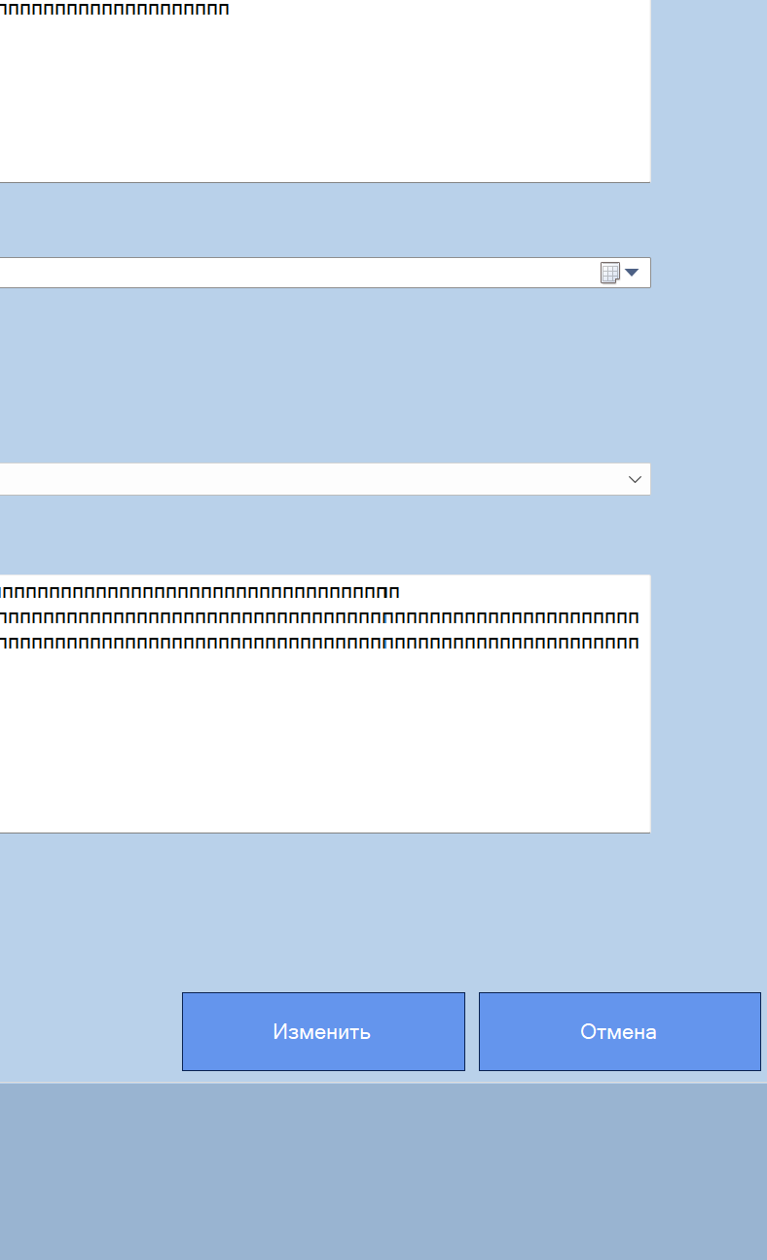 | Визуальная ошибка | 3 | 2025-04-17 | Отправлено на доработку

